Sheet1
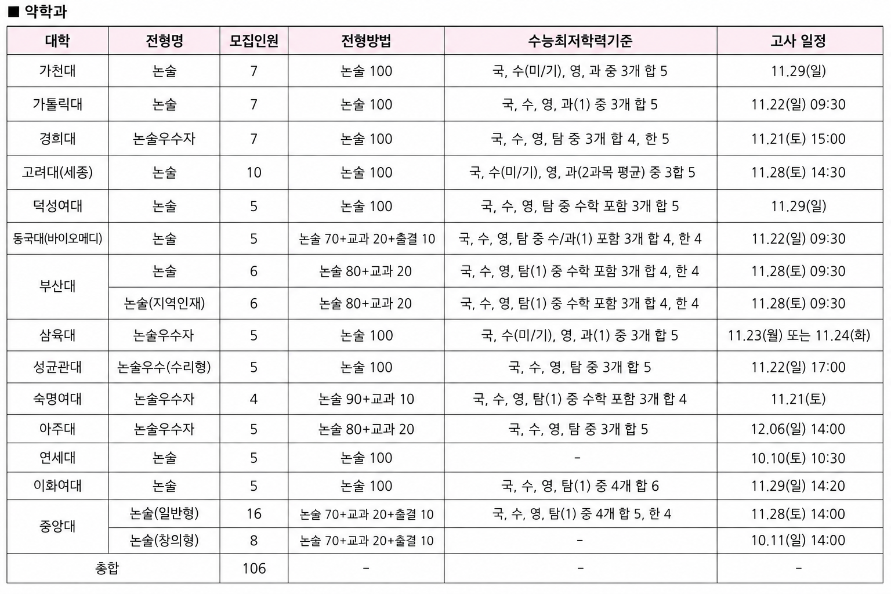
메디컬 기준 | 선택지 | 가천대 약대 | 가톨릭대 약대 | 경희대 약대 | 고려대(세종) 약대 | 동국대 약대 | 부산대 약대 | 삼육대 약대 | 성균관대 약대 | 아주대 약대 | 연세대 약대 | 중앙대 약대 | 덕성여대 약대 | 숙명여대 약대 | 이화여대 약대
확률과 통계 23-30번 중 몇 개 맞추는 수준? | 1. 다 맞춘다. 2. 하나 틀림 3. 2개 틀림 4. 4점빼고 다 맞음 5. 노베이스 | 5▲ | 2▲ | 2▲ | 2▲ | 3▲ | 5▲ | 5▲ | 5▲ | 5▲ | 2▲ | 2▲ | 5▲ | 5▲ | 5▲
기하 23-30번 중 몇 개 맞추는 수준? | 1. 다 맞춘다. 2. 하나 틀림 3. 2개 틀림 4. 4점빼고 다 맞음 5. 노베이스 | 5▲ | 5▲ | 2▲ | 5▲ | 3▲ | 2▲ | 5▲ | 5▲ | 5▲ | 2▲ | 2▲ | 5▲ | 5▲ | 5▲
수능수학 실력 | 1. 100점 자주 나옴 2. 96점 이상 3. 92점 이상 4. 88점 이상 | 3▲ | 2▲ | 4▲ | 4▲ | 4▲ | 3▲ | 4▲ | 3▲ | 3▲ | 3▲ | 3▲ | 3▲ | 3▲ | 3▲
풀이가 길어지면 계산실수가 나옵니까? | 1. 계산실수 아예 없는편 2. 계산실수 거의 없음 3. 계산 실수 가끔함 4. 계산 실수 잦음 5. 무조건 나옴 | 2▲ | 3▲ | 2▲ | 3▲ | 3▲ | 2▲ | 2▲ | 1▲ | 1▲ | 3▲ | 3▲ | 1▲ | 3▲ | 3▲
문제를 푸는 속도가 빠릅니까? | 1. 빠름 2. 빠른 편 3. 보통 4. 느린편 | 2▲ | 3▲ | 4▲ | 3▲ | 3▲ | 2▲ | 2▲ | 2▲ | 2▲ | 2▲ | 2▲ | 2▲ | 3▲ | 3▲
수능최저 | 1. 4합 6까지 가능 2. 3합 4까지 가능 3. 3합 5까지 가능 | 3▲ | 3▲ | 2▲ | 3▲ | 2▲ | 2▲ | 3▲ | 3▲ | 3▲ | 3▲ | 1▲ | 3▲ | 2▲ | 1▲
수학적 재능이 있습니까? | 1. 재능있음 2. 재능이 있는 편임 3. 보통 4. 재능이 없는 편입 | 2▲ | 2▲ | 3▲ | 3▲ | 3▲ | 3▲ | 3▲ | 1▲ | 2▲ | 2▲ | 2▲ | 2▲ | 3▲ | 3▲
도형 선호도 | 1. 도형문제에 꽤 강함 2. 도형문제에 강한 편임 3. 도형문제에 약한 편임 4. 도형문제에 많이 약함 | 3▲ | 3▲ | 3▲ | 3▲ | 3▲ | 2▲ | 3▲ | 2▲ | 2▲ | 2▲ | 2▲ | 3▲ | 3▲ | 3▲
성별 | 1. 여학생 2. 남학생 | 2▲ | 2▲ | 2▲ | 2▲ | 2▲ | 2▲ | 2▲ | 2▲ | 2▲ | 2▲ | 2▲ | 1▲ | 1▲ | 1▲
수능 과학탐구 2과목 응시자 입니까? | 1. 네 2. 아니오 | 1▲ | 1▲ | 2▲ | 1▲ | 1▲ | 2▲ | 1▲ | 2▲ | 2▲ | 2▲ | 2▲ | 2▲ | 2▲ | 2▲
물리II or 화학II or 생명과학 II 를 충실히 학습했습니까? | 1. 과학논술 응시 가능 2. 과학논술 응시 불가능 | 2▲ | 2▲ | 1▲ | 2▲ | 2▲ | 2▲ | 2▲ | 2▲ | 2▲ | 2▲ | 2▲ | 2▲ | 2▲ | 2▲
쉬운논술과 어려운논술 중 선호하는 것 | 1. 컷 90점 이상 선호 2. 컷 80점 이상 선호 3. 컷 65점 이상 선호 4. 컷 60점 미만에 어려운 논술 선호 | 2 | 3 | 1 | 2 | 1 | 2 | 2 | 2 | 1 | 3 | 2 | 2 | 2 | 1

요청사항 | 1. 지원 대학까지만 추천합니다. 특정 학과가 폭나는 거슬 방지하기 위해 학과는 추천하지 않습니다.
 | 2. 아래 이미지 처럼 각 학교별 최저학력기준 + 날까가 정리된 표가 탑재 되어야 함

